画面イメージ
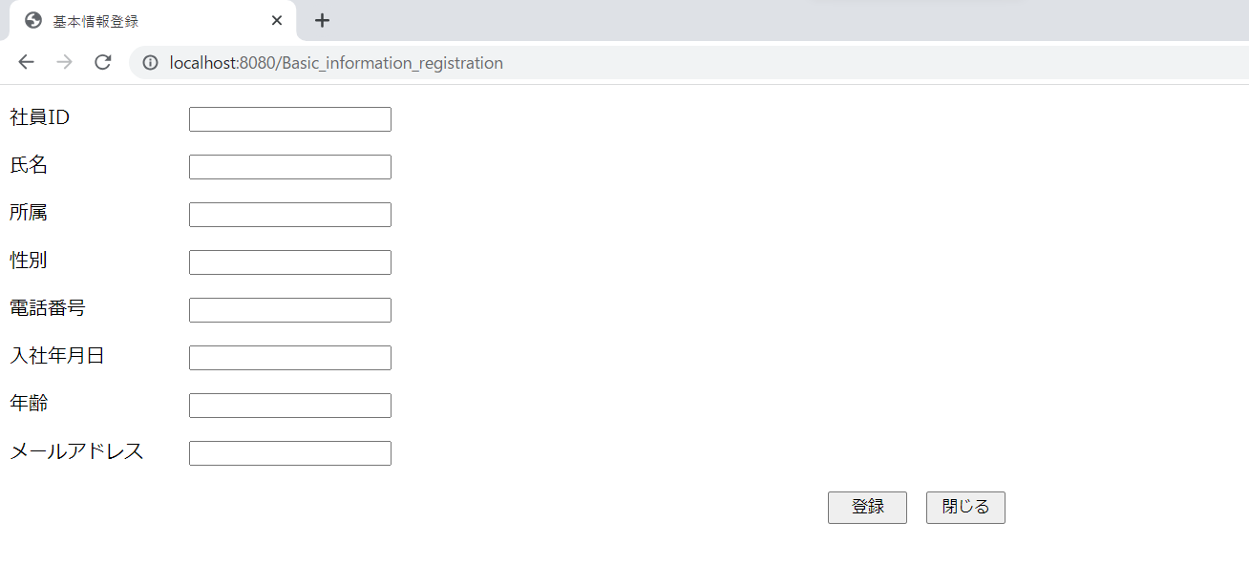
詳細設計書 | 論理名称 | K021 | システムID | KS | 改訂日 | 2022-06-06
 | 物理名称 | 基本情報登録 | システム名称 | 勤怠管理システム | 改訂者 | 施楠豪

画面イメージ

IO関連
詳細設計書 |  | 論理名称 |  | K021 |  |  | システムID | KS |  | 改訂日 | 2022-06-06
 |  | 物理名称 |  | 基本情報登録 |  |  | システム名称 | 勤怠管理システム |  | 改訂者 | 施楠豪

I/O関連図

社員情報一覧
ログイン
基本情報登録
 |  |  |  | ログインボタン |  |  |  |  | データを受け取る

パラメータ一覧
No | 論理名称 |  | 物理名称 |  | I/O | 備考
1 | 社員ID |  | USER＿ID |  | I | 更新モード
2
3
4
5
6
7
8
9
10
11
テーブル一覧
No | 論理名称 |  | 物理名称 |  | I/O | 備考
1 | T_EMPLOYEE |  | 社員情報 |  | I/O
2 |  |  | 部門情報マスタ |  | O | 所属のドロップダウンリスト
3
4
5
6
7
8
9
ファイル一覧
No | 論理名称 |  | 物理名称 |  | I/O | 備考
1
2
3
4
5
6
7
8
9

